Sayfa1
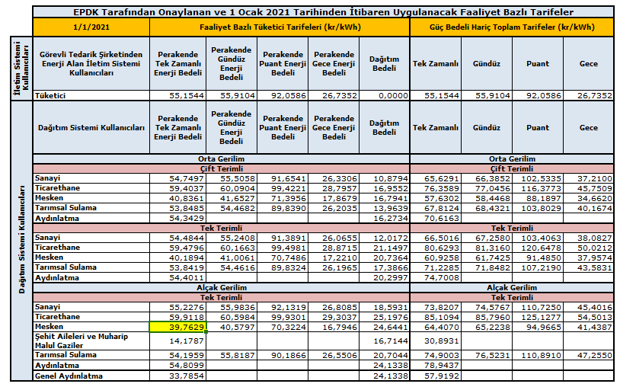
Saat/Gün |  | 1 | Net Veriş | Net Çekiş
0-1 | Veriş | 0 | 0 | 29.825 | 01.01.2021 günü için Mesken/Tek Terim/AG olan Lisanssız Üretici İçin Saatlik/TL Hesap Tablosu
 | Çekiş | 29.825
1-2 | Veriş | 0 | 0 | 30.338
 | Çekiş | 30.338 |  |  | Mahsuplaşma sonu elde edilen değerler |  | Perakende Tek Zamanlı Enerji Bedeli | Hesaplanan Destekleme Bedeli
2-3 | Veriş | 0 | 0 | 29.613
 | Çekiş | 29.613
3-4 | Veriş | 0 | 0 | 30.565 | Net Veriş | 70.114 | 0.397629 | 27.88
 | Çekiş | 30.565
4-5 | Veriş | 0 | 0 | 31.981 | 01.01.2021 için hesaplanan destekleme bedeli 27,88 TL' dir. Bu hesaplama ayın diğer günleri içinde yapılır ve tüm günler için hesaplanan destekleme bedelleri toplanarak Aylık Destekleme Bedeli bulunur ya da her saat için hesaplanan net veriş değerleri toplanarak ay sonundaki net veriş elde edilir ve elde edilen net veriş iilgili üretim tesisatının tarifesine ait tek zamanlı enerji bedeli ile çarpılarak destekleme bedeli hesaplanmış olur.
 | Çekiş | 31.981
5-6 | Veriş | 0 | 0 | 30.783
 | Çekiş | 30.783
6-7 | Veriş | 0 | 0 | 30.091
 | Çekiş | 30.091
7-8 | Veriş | 0 | 0 | 25.749
 | Çekiş | 25.749
8-9 | Veriş | 0 | 0 | 21.118
 | Çekiş | 21.118
9-10 | Veriş | 0 | 0 | 18.537
 | Çekiş | 18.537
10-11 | Veriş | 2 | 0 | 10.733
 | Çekiş | 12.733
11-12 | Veriş | 8.56 | 0 | 1.271
 | Çekiş | 9.831
12-13 | Veriş | 41.12 | 30.532 | 0
 | Çekiş | 10.588
13-14 | Veriş | 35.2 | 24.766 | 0
 | Çekiş | 10.434
14-15 | Veriş | 25.68 | 14.816 | 0
 | Çekiş | 10.864
15-16 | Veriş | 6.08 | 0 | 4.572
 | Çekiş | 10.652
16-17 | Veriş | 0 | 0 | 17.175
 | Çekiş | 17.175
17-18 | Veriş | 0 | 0 | 20.183
 | Çekiş | 20.183
18-19 | Veriş | 0 | 0 | 24.421
 | Çekiş | 24.421
19-20 | Veriş | 0 | 0 | 23.162
 | Çekiş | 23.162
20-21 | Veriş | 0 | 0 | 21.618
 | Çekiş | 21.618
21-22 | Veriş | 0 | 0 | 20.748
 | Çekiş | 20.748
22-23 | Veriş | 0 | 0 | 20.222
 | Çekiş | 20.222
23-0 | Veriş | 0 | 0 | 21.259
 | Çekiş | 21.259
Toplam | Veriş | 118.64 | 70.114 | 463.964
 | Çekiş | 512.49

